Formulario
FORMULARIO DE PRESENTACIÓN DE PROPUESTA

NOMBRE DE LA EMPRESA: |  |  |  | Nº de NIT o C.I.:
V.G. EQUIP MED |  |  |  | 788400015
NOMBRE DEL REPRESENTANTE LEGAL O PROPIETARIO: |  |  |  | Nº Telefono de Contacto:
ISAIAS VELIZ GUZMAN |  |  |  | 4563434 - 77980153

Nota: Poner unicamente el precio unitario ofertado en la columna "Precio Unitario", de los ítems ofertados por su empresa/persona.

N° de Ítem | Concepto | Unidad Medida | Cantidad | Precio Unitario | Precio Total Ofertado
001 | MESA DE MAYO | PIEZA | 2 | 1,200.00 | 2,400.00
002 | CARRO DE CURACION | PIEZA | 1 | 2,200.00 | 2,200.00
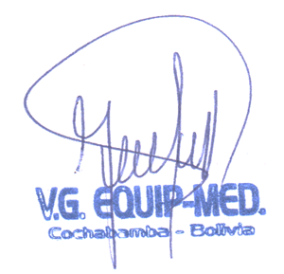
 | TOTAL |  |  |  | 4,600.00

